Накладная-№3
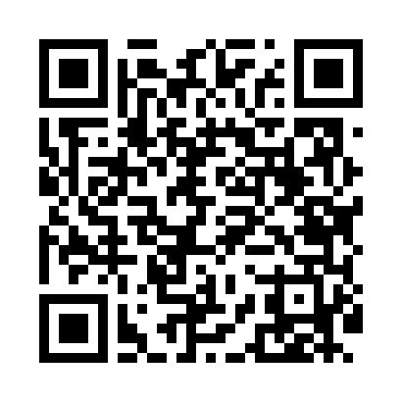
Номер товарно-транспортной накладной: |  |  | Торговый представитель: Amriyev Muhammad
Поставщик: Toshkent falcon fly 2 |  |  | Телефон торгового представителя: +998972880505
Дата отгрузки: 19.11.2025 |  |  | Контрагент: """" Klient
Дата консигнации: |  |  | Адрес:
Доставщик: |  |  | Телефон:
Телефон доставщика:
Время заказа: 19.11.2025 16:00:52
№ | Штрих-код | Название товаров (работ,услуг) | Количество | Количество в кейсе | Цена | Сумма
 |  |  | 5 |  |  | 39.6
1 | 6901234190205 | Ёгоч Доска 2.5 25cm DB-19-20 | 1 | 1 шт. | 3.50 | 3.50
2 | 6920240023789 | Коврики напольные для ванной комнаты 90*150 X P-23-78 | 1 | 1 шт. | 12 | 12
3 | 8681982340357 | Antico Zest Flat Plate 27 cm AN-ZT-27-DZ | 1 | 1 шт. | 5.30 | 5.30
4 | 6971062720196 | Металлическая подставка для посуды KD56-5083, Hot Rack DB-2-100 | 1 | 1 шт. | 2.80 | 2.80
5 | 6865488130182 | Деревянная Тарелка 30 DB-130-18 | 1 | 1 шт. | 16 | 16
Итого: 39.6$|->UZS: 495,000.00

